Graphique 1.1
Dettes et patrimoine moyens des ménages
2015 ou dernière année disponible

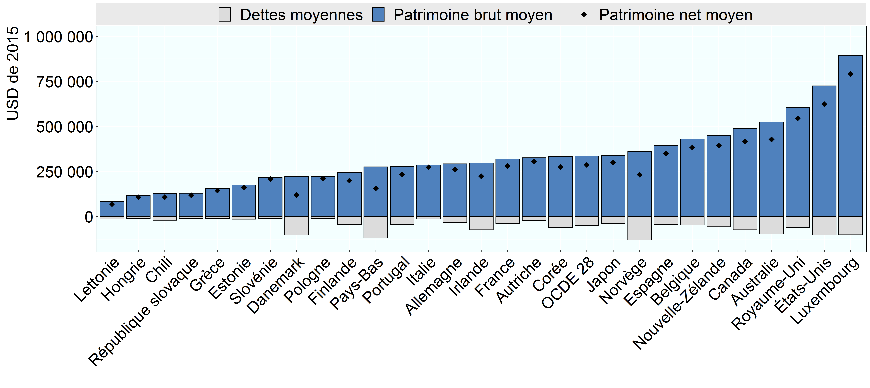

Note: Aux Pays-Bas, le patrimoine net moyen des ménages est probablement sous-évalué, car il ne prend pas en compte les pensions professionnelles, qui sont une composante importante du patrimoine de nombreux ménages néerlandais.
Source: Base de données de l’OCDE sur la distribution des richesses, oe.cd/wealth.

Row Number | Pays | Variable | Valeur
1 | Australie | Patrimoine net moyen | 428,658
2 | Autriche | Patrimoine net moyen | 306,510
3 | Belgique | Patrimoine net moyen | 384,270
4 | Canada | Patrimoine net moyen | 417,301
5 | Chili | Patrimoine net moyen | 108,518
6 | Allemagne | Patrimoine net moyen | 261,496
7 | Danemark | Patrimoine net moyen | 119,750
8 | Espagne | Patrimoine net moyen | 350,752
9 | Estonie | Patrimoine net moyen | 161,182
10 | Finlande | Patrimoine net moyen | 200,423
11 | France | Patrimoine net moyen | 281,537
12 | Royaume-Uni | Patrimoine net moyen | 546,357
13 | Grèce | Patrimoine net moyen | 145,366
14 | Hongrie | Patrimoine net moyen | 107,861
15 | Irlande | Patrimoine net moyen | 223,653
16 | Italie | Patrimoine net moyen | 274,011
17 | Japon | Patrimoine net moyen | 300,754
18 | Corée | Patrimoine net moyen | 274,104
19 | Luxembourg | Patrimoine net moyen | 793,008
20 | Lettonie | Patrimoine net moyen | 70,280
21 | Pays-Bas | Patrimoine net moyen | 157,772
22 | Norvège | Patrimoine net moyen | 233,180
23 | Nouvelle-Zélande | Patrimoine net moyen | 394,797
24 | OCDE 28 | Patrimoine net moyen | 286,942
25 | Pologne | Patrimoine net moyen | 211,635
26 | Portugal | Patrimoine net moyen | 235,076
27 | République slovaque | Patrimoine net moyen | 120,037
28 | Slovénie | Patrimoine net moyen | 208,264
29 | États-Unis | Patrimoine net moyen | 624,225
30 | Australie | Dettes moyennes | -95,569
31 | Autriche | Dettes moyennes | -20,453
32 | Belgique | Dettes moyennes | -46,196
33 | Canada | Dettes moyennes | -72,637
34 | Chili | Dettes moyennes | -19,880
35 | Allemagne | Dettes moyennes | -31,407
36 | Danemark | Dettes moyennes | -102,583
37 | Espagne | Dettes moyennes | -44,690
38 | Estonie | Dettes moyennes | -14,321
39 | Finlande | Dettes moyennes | -44,593
40 | France | Dettes moyennes | -38,586
41 | Royaume-Uni | Dettes moyennes | -59,591
42 | Grèce | Dettes moyennes | -10,543
43 | Hongrie | Dettes moyennes | -9,908
44 | Irlande | Dettes moyennes | -73,329
45 | Italie | Dettes moyennes | -12,002
46 | Japon | Dettes moyennes | -37,970
47 | Corée | Dettes moyennes | -60,318
48 | Luxembourg | Dettes moyennes | -100,432
49 | Lettonie | Dettes moyennes | -13,168
50 | Pays-Bas | Dettes moyennes | -118,694
51 | Norvège | Dettes moyennes | -129,005
52 | Nouvelle-Zélande | Dettes moyennes | -56,216
53 | OCDE 28 | Dettes moyennes | -50,043
54 | Pologne | Dettes moyennes | -11,199
55 | Portugal | Dettes moyennes | -43,432
56 | République slovaque | Dettes moyennes | -9,798
57 | Slovénie | Dettes moyennes | -9,976
58 | États-Unis | Dettes moyennes | -101,618
59 | Australie | Patrimoine brut moyen | 524,227
60 | Autriche | Patrimoine brut moyen | 326,963
61 | Belgique | Patrimoine brut moyen | 430,466
62 | Canada | Patrimoine brut moyen | 489,938
63 | Chili | Patrimoine brut moyen | 128,398
64 | Allemagne | Patrimoine brut moyen | 292,903
65 | Danemark | Patrimoine brut moyen | 222,333
66 | Espagne | Patrimoine brut moyen | 395,441
67 | Estonie | Patrimoine brut moyen | 175,503
68 | Finlande | Patrimoine brut moyen | 245,016
69 | France | Patrimoine brut moyen | 320,123
70 | Royaume-Uni | Patrimoine brut moyen | 605,949
71 | Grèce | Patrimoine brut moyen | 155,908
72 | Hongrie | Patrimoine brut moyen | 117,769
73 | Irlande | Patrimoine brut moyen | 296,981
74 | Italie | Patrimoine brut moyen | 286,013
75 | Japon | Patrimoine brut moyen | 338,723
76 | Corée | Patrimoine brut moyen | 334,422
77 | Luxembourg | Patrimoine brut moyen | 893,440
78 | Lettonie | Patrimoine brut moyen | 83,449
79 | Pays-Bas | Patrimoine brut moyen | 276,467
80 | Norvège | Patrimoine brut moyen | 362,185
81 | Nouvelle-Zélande | Patrimoine brut moyen | 451,013
82 | OCDE 28 | Patrimoine brut moyen | 336,985
83 | Pologne | Patrimoine brut moyen | 222,834
84 | Portugal | Patrimoine brut moyen | 278,508
85 | République slovaque | Patrimoine brut moyen | 129,835
86 | Slovénie | Patrimoine brut moyen | 218,240
87 | États-Unis | Patrimoine brut moyen | 725,843

